ورقة1
Dec-23 |  |  |  |  |  |  | Jan-24
السبت | الأحد | الإثنين | الثلاثاء | الأربعاء | الخميس | الجمعة | السبت | الأحد | الإثنين | الثلاثاء | الأربعاء | الخميس | الجمعة
 |  |  |  |  |  | 1 |  |  | 1 | 2 | 3 | 4 | 5
2 | 3 | 4 | 5 | 6 | 7 | 8 | 6 | 7 | 8 | 9 | 10 | 11 | 12
9 | 10 | 11 | 12 | 13 | 14 | 15 | 13 | 14 | 15 | 16 | 17 | 18 | 19
16 | 17 | 18 | 19 | 20 | 21 | 22 | 20 | 21 | 22 | 23 | 24 | 25 | 26
23 | 24 | 25 | 26 | 27 | 28 | 29 | 27 | 28 | 29 | 30 | 31
30 | 31

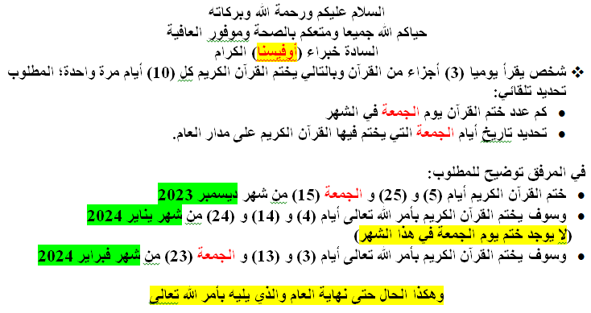
Feb-24
السبت | الأحد | الإثنين | الثلاثاء | الأربعاء | الخميس | الجمعة
 |  |  |  |  | 1 | 2
3 | 4 | 5 | 6 | 7 | 8 | 9
10 | 11 | 12 | 13 | 14 | 15 | 16
17 | 18 | 19 | 20 | 21 | 22 | 23
24 | 25 | 26 | 27 | 28 | 29

